상품제안서
26종 키트 KF94마스크 손소독제 넥밴드선풍기 등///휴대용선풍기 미니선풍기 손선풍기 핸디선풍기 | 상품코드: F25568

 |  |  |  |  |  |  | 02-412-0044 | www.easy1.co.kr
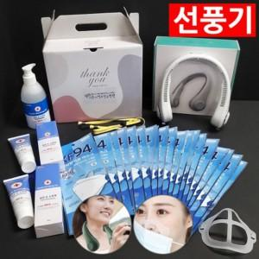

【상세/제작정보】 | 인쇄문의

【인쇄/포장옵션】 | / 포장불가능

【공급단가】 | 수량 | 50~ | 100~ | 500~ | 1,000~ | 2,000~
*VAT별도 | 단가 | 85,870원 | 84,500원 | 82,440원 | 80,370원 | 79,000원

【상품 URL】 | https://dev.easy1.co.kr:443/src/goods_detail.php?gdno=25568

